画面遷移図
画面遷移図

登録失敗
アカウント登録画面

ログイン 画面
ログイン失敗

メイン画面

投稿画面
マイページ
各災害 ページ

アカウント管理
利用規約
ガイドライン

ER図
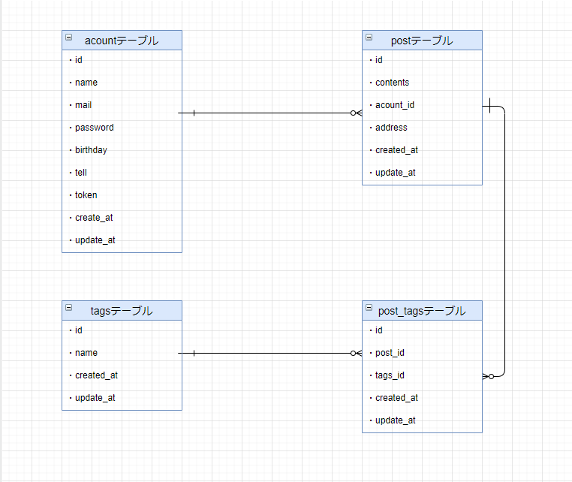
ER図

